ログイン
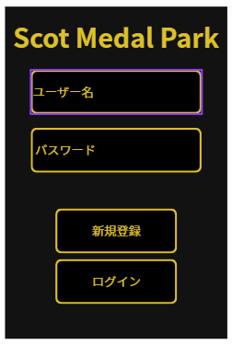
 |  | 項番 | 項目名 | 属性 | 桁数 | null | name | 動作 | 備考
 |  | 1 | Scot Medal Park | ラベル |  |  | - | -
 |  | 2 | ユーザー名 | テキストボックス | 100 | 〇 | loginID | クリックし選択後、ユーザー名を入力できる
 |  | 3 | パスワード | テキストボックス | 50 | 〇 | loginPass | クリックし選択後、パスワードを入力できる
 |  | 4 | 新規登録 | ボタン |  |  | - | 押下後、新規登録画面に遷移する
 |  | 5 | ログイン | ボタン |  | 〇 | - | 押下後、ホーム画面に遷移する | 正しく入力されていない場合エラーメッセージを表示

作成日 | 2025-10-10
作成者 | 藁科光

プロフィール
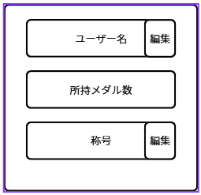
 |  | 項番 | 項目名 | 属性 | 桁数 | null | name | 動作 | 備考
 |  | 1 | ユーザー名 | ラベル |  | 〇 | NickName
 |  | 2 | 編集（上） | ボタン |  | 〇 | - | 押下した際、ユーザー名を変更できる
 |  | 3 | 編集（下） | ボタン |  |  | - | 押下した際、称号を編集できる
 |  | 4 | 所持メダル数 | ラベル |  | 〇 | Mymedal
 |  | 5 | 称号 | ラベル |  |  | honour

 |  | 補足 プロフィールはボタンを押下した際にポップアップ形式で表示させる 画面を閉じる動作は表示されている所以外をクリックする

作成日 | 2025-10-10
作成者 | 藁科光

ホーム画面
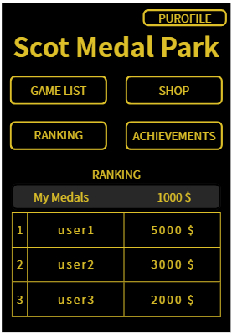
項番 | 項目名 | 属性 | 桁数 | null | name | 動作 | 備考
1 | PUROFILE | ボタン |  | 〇 | -
2 | GAME LIST | ボタン |  | 〇 | - | 押下した際、ゲーム一覧画面に遷移する
3 | SHOP | ボタン |  |  | - | 押下した際、ショップ画面に遷移する
4 | RANKING | ボタン |  | 〇 | - | 押下した際、ランキング画面に遷移する
5 | ACHIEVEMENTS | ボタン |  | 〇 | - | 押下した際、実績画面に遷移する
6 | Scot Medal Park | ラベル |  |  | -
7 | RANKING | ラベル |  |  | -
8 | My Medals | ラベル |  |  | -
9 | 1000$ | ラベル |  |  | Mymedal | ログインしているユーザーの所持メダル数が表示される
10 | 1、2、3 | ラベル |  |  | -
11 | user1、2、3 | ラベル |  |  | NickName | データベースに保存されているユーザーの所持メダル数の 降順に並べた時の上から3番目までのユーザー名を表示する
12 | 5000、3000、2000$ | ラベル |  |  | Mymedal | ランキングに表示されているニックネームのユーザの所持メダル数を表示する

ゲームリスト画面
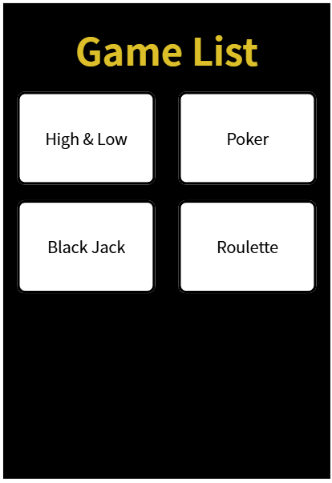
項番 | 項目名 | 属性 | 桁数 | null | name | 動作 | 備考
1 | Game List | ラベル
2 | High & Low | ボタン |  | 〇 |  | 押下時、High&Lowのゲーム画面に遷移する
3 | Poker | ボタン |  |  |  | 押下時、Pokerのゲーム画面に遷移する
4 | Black Jack | ボタン |  |  |  | 押下時、Black Jackのゲーム画面に遷移する
5 | Roulette | ボタン |  |  |  | 押下時、Rouletteのゲーム画面に遷移する

High＆Low
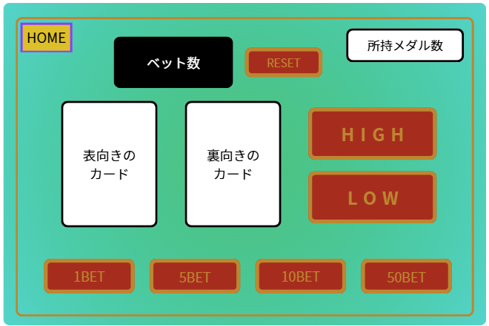
項番 | 項目名 | 属性 | 桁数 | null | name | 動作 | 備考
1 | ベット数 | ラベル | 3 | 〇 | HLbetMedal |  | 999枚まで賭けることができる
2 | RESET | ボタン |  | 〇 | - | ベット数をリセットする
3 | 所持メダル数 | ラベル |  | 〇 | Mymedal
4 | 表向きのカード | 画像 |  | 〇 | -
5 | 裏向きのカード | 画像 |  | 〇 | -
6 | HIGH | ボタン |  | 〇 | - | 裏向きのカードがめくられ、当たっていれば「WIN」、 外れていれば「LOSE」と画面に表示される | bet数が所持メダル数を超えている、またはベット数が0枚の時、ボタンを押してもエラーが表示される
7 | LOW | ボタン |  | 〇 | -
8 | 1BET | ボタン |  | 〇 | - | ベット数が1増える
9 | 5BET | ボタン |  | 〇 | - | ベット数が5増える
10 | 10BET | ボタン |  | 〇 | - | ベット数が10増える
11 | 50BET | ボタン |  | 〇 | - | ベット数が50増える
12 | HOME | ボタン |  | 〇 | - | 押下時、ホーム画面に遷移する

ランキング
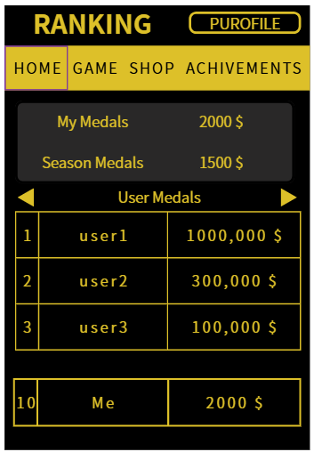
項番 | 項目名 | 属性 | 桁数 | null | name | 動作 | 備考
1 | RANKING | ラベル |  |  | -
2 | PUROFILE | ボタン |  | 〇 | - | 押下時、プロフィール画面が表示される
3 | HOME | ボタン |  | 〇 | - | 押下時、ホーム画面に遷移する
4 | GAME | ボタン |  | 〇 | - | 押下時、ゲームリスト画面に遷移する
5 | SHOP | ボタン |  |  | - | 押下時、ショップ画面に遷移する
6 | ACHIVEMENTS | ボタン |  | 〇 | - | 押下時、実績画面に遷移する
7 | MyMedals 2000$ | ラベル |  | 〇 | Mymedal
8 | SeasonMedals 1500$ | ラベル |  |  | SeasonMymedal
9 | ◀・▶ | ボタン |  | 〇 | - | 押下時、別のランキング画面を表示する
10 | 1、2、3、10 | ラベル |  | 〇 | -
11 | user1、2、3 | ラベル |  | 〇 | NickName | データベースに保存されているユーザの所持メダル数の 降順に並べた時の上から3番目までのニックネームを表示する | ランキングはスクロールして TOP100まで閲覧できる
12 | 5000、3000、2000$ | ラベル |  | 〇 | Mymedal | データベースに保存されているユーザの所持メダル数の 降順に並べた時の上から3番目までの所持メダル数を表示する
13 | Me | ラベル |  | 〇 | NickName | ログインしているユーザの順位、ニックネーム、所持メダル数、 を表示する
14 | 2000$ | ラベル |  | 〇 | Mymedal
15 |  | ラベル |  |  | HLgetMedal | データベースに保存されているユーザーのH&L獲得メダル数の 降順に並べた時の上から3番目までのH&L獲得メダル数を表示する
16 |  | ラベル |  |  | NickName | データベースに保存されているユーザーのH&L獲得メダル数の 降順に並べた時の上から3番目までのニックネームを表示する

実績
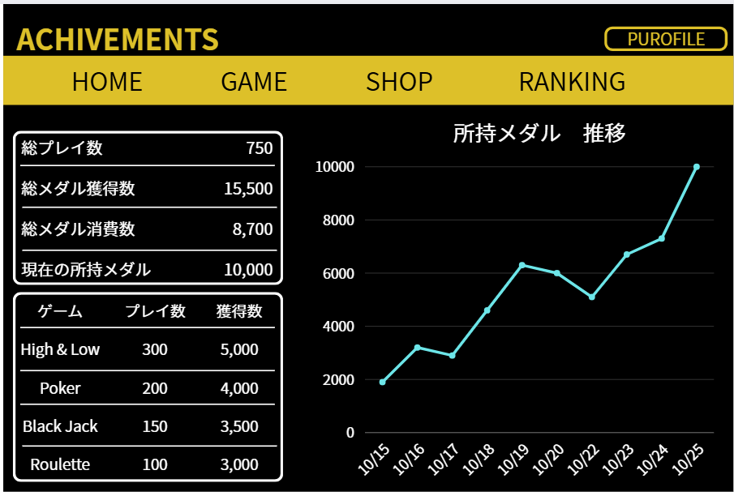
項番 | 項目名 | 属性 | 桁数 | null | name | 動作 | 備考
 | ACHIVEMENTS | ラベル
 | PUROFILE | ボタン |  | 〇 |  | 押下時、プロフィール画面が表示される
 | HOME | ボタン |  | 〇 |  | 押下時、ホーム画面に遷移する
 | GAME | ボタン |  | 〇 |  | 押下した際、ゲーム一覧画面に遷移する
 | SHOP | ボタン |  |  |  | 押下時、ショップ画面に遷移する
 | RANKING | ボタン |  | 〇 |  | 押下時、ランキング画面に遷移する
 | 総プレイ数 750 | ラベル |  | 〇 | playCount | 全てのゲームのプレイ回数の合計が表示される
 | 総メダル獲得数 15500 | ラベル |  | 〇 | getCount | 全てのゲームの獲得数の合計が表示される
 | 総メダル消費数 8700 | ラベル |  |  | lostCount | 全てのゲームの消費数の合計が表示される
 | 現在の所持メダル 10000 | ラベル |  | 〇 | MyMedal | 現在の所持メダルが表示される
 | ゲーム、プレイ数、獲得数 | ラベル
 | High & Low 300 5000 | ラベル |  | 〇 | HLplayCount,HLgetCount | High & Lowのプレイ回数と獲得数が表示される
 | Poker 200 4000 | ラベル |  |  | PKplayCount,PKgetCount | ポーカーのプレイ回数と獲得数が表示される
 | BlackJack 150 3500 | ラベル |  |  | BJplayCount,BJgetCount | ブラックジャックのプレイ回数と獲得数が表示される
 | Roulette 100 3000 | ラベル |  |  | RLplayCount,RLgetCount | ルーレットのプレイ回数と獲得数が表示される

グラフを画面右側に表示させ、タイトルに「所持メダル 推移」と表示。 一日のうち0:00と23:59に所持メダルのデータを集計し、 データが同じだった場合はグラフには何も記録しない。 変化があった場合は、23:59時点の所持メダル数を表記させる。 左側に所持メダル数、下側に日付を記録し、所持メダルの推移をグラフ化して可視化する。 グラフは10日分表記される。

